Progetto
Laboratorio Scientifico di Ottica e Fotografia Digitale
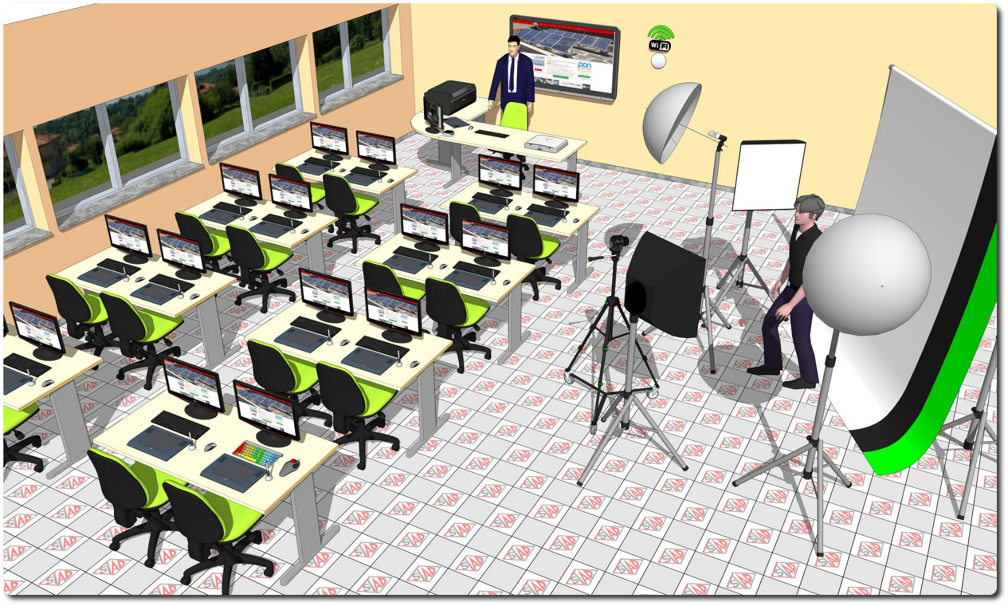
Descrizione Progetto (minore di 1300 caratteri)
OBIETTIVI E FINALITÀ DELLA SOLUZIONE Si vuole realizzare un laboratorio teorico-pratico di ottica e fotografia digitale. Gli alunni potranno imparare la teoria dell'ottica geometrica, ed apprendere la pratica della fotografia e della elaborazione grafica digitale. In particolare si vuole porre l'attenzione sulle tecniche necessarie ad avere tutte le attrezzature perfettamente calibrate, dalla acquisizione con scanner e macchina fotografica, alla visualizzazione su monitor fono ad arrivare alla stampa su carta. LA SOLUZIONE È COMPOSTA DA: - Laboratorio di grafica digitale con postazione docente ad angolo e 16 postazioni allievo, complete di monitor calibrato e tavoletta grafica; - periferiche di acquisizione: scanner fotografico A3, fotocamera digitale Reflex; - periferiche di stampa: stampante A3 in decacromia; - Schermo interattivo per postazione docente; - set di illuminazione fotografica con luci, softbox, fondali, box retroilluminato; - sistemi di calibrazione per scanner, fotocamera, monitor e stampante; - postazione per disabili; - impianti di alimentazione elettrica e rete LAN Wireless.

Click qui per la Matrice Acquisti
Click qui per il riepilogo delle Spese Generali

